mysql创建服务
 | windows下面创建mysql服务、创建share数据库

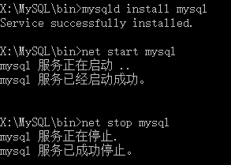
1

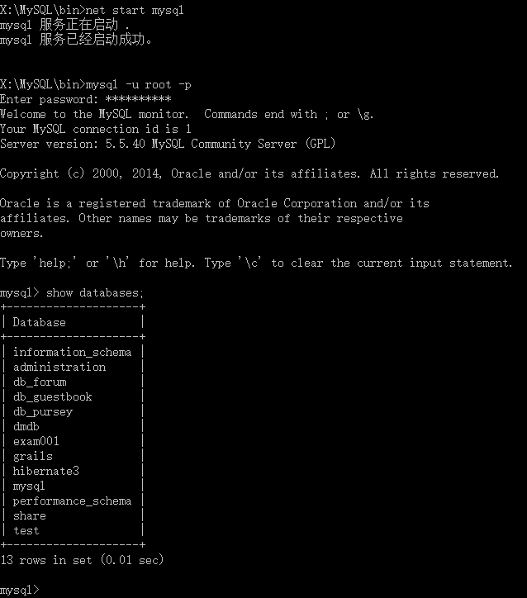
2

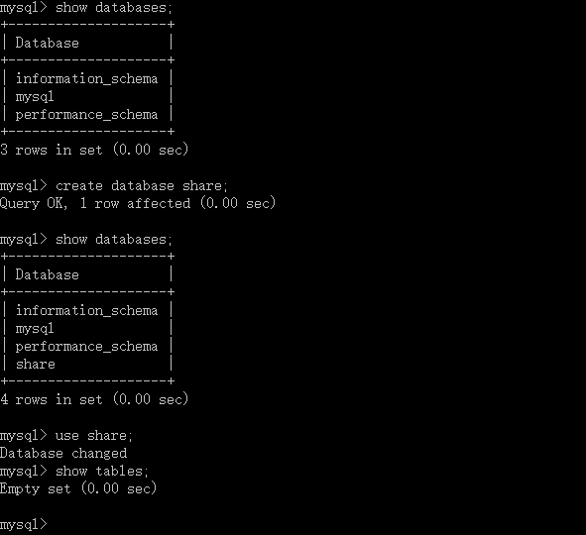
3

删除创建的MySQL服务 sc selete mysql
注：mysql是服务的名字。
4

5 | 修改数据库密码

【命令】：
mysqladmin -u用户名 -p旧密码 password 新密码
注：-u与用户名、-p与旧密码之间是没有空格的。

6 | 更改MySQL数据库登陆用户名root--->share

【命令】：
mysql>use mysql;
mysql>update user set user="share" where user="root";
mysql>flush privileges;
mysql>exit;

